Sheet2
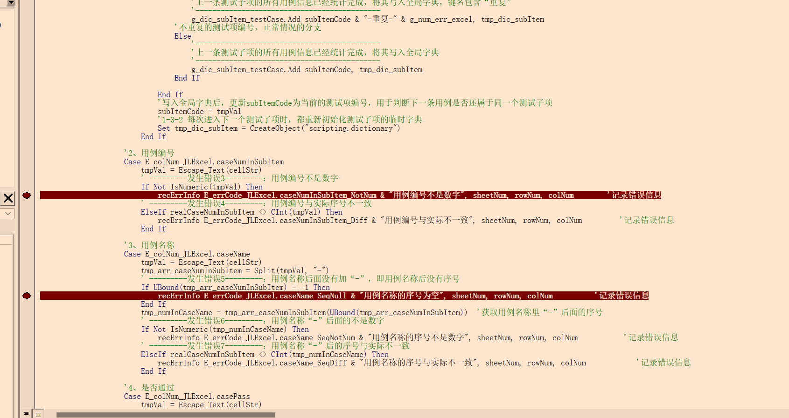
序号 | 测试项编号 | 用例编号 | 用例名称 | 测试数据 | 预期结果 | 实际结果 | 是否通过
1 | CODE9-GN001 | 001 | 功能1-01 | ；埃里克江东父老卡加斯都快疯了 | 预期结果001 | 实际结果001 | 通过
2 | CODE9-GN001 | 002 | 功能1-02 | 阿三哥结婚快乐地方哈利迪看后感 | 预期结果002 | 实际结果002
3 | CODE9-GN001 | 003 | 功能1-03 | ；计数的服了 | 预期结果003 | 实际结果003 | 通过
4 | CODE9-GN002 | 001 | 功能2-01 | 水电费老规矩 | 预期结果004 | 实际结果004 | 通过
5 | CODE9-GN002 | 002 | 功能2-02 | sadfjkgr | 预期结果005 | 实际结果005 | 通过
6 | CODE9-GN001 | 001 | 性能1-01 | 嘎达啊啊四六级反馈的垃圾收 | 预期结果006 | 实际结果006 | 通过
7 | CODE8-XN001 | 001 | 性能1-02 | 放得开垃圾啊 | 预期结果007 | 实际结果007 | 未通过
8 | CODE8-XN001 | 00· | 性能1-02 | 水电费卡 | 预期结果008 | 实际结果008 | 不通过
9 | CODE8-XN001 | 004 | 性能1-啊啊 | 欧文IEUR你那看来时代峰峻hi哦 | 预期结果009 | 实际结果009 | 建议改进
10 | CODE8-BJ001 | 001 | 边界1 | 考虑过汗利君股份孔结构 | 预期结果010 | 实际结果010 | emm

 |  | 没识别到 | 判断成了别的错误

